상품제안서
마크DP LED 도킹형 보조배터리 5000mAh | 상품코드: S29214

 |  |  |  |  |  |  | 02-713-8555 | www.synergygift.co.kr
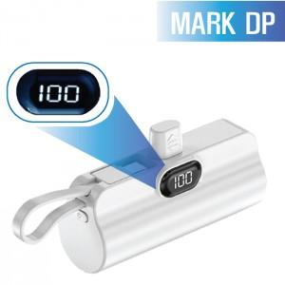

【상세/제작정보】

【인쇄/포장옵션】 | 레이저, 풀칼라 / 포장지포장

【공급단가】 | 수량 | 100~ | 300~ | 500~ | 1,000~ | 3,000~
*VAT별도 | 도킹C+케이블8 | 9,090원 | 8,760원 | 8,420원 | 8,080원 | 7,880원
 | 도킹8+케이블C | 9,090원 | 8,760원 | 8,420원 | 8,080원 | 7,880원

【상품 URL】 | https://www.synergygift.co.kr:443/src/goods_detail.php?gdno=29214

